工作表1
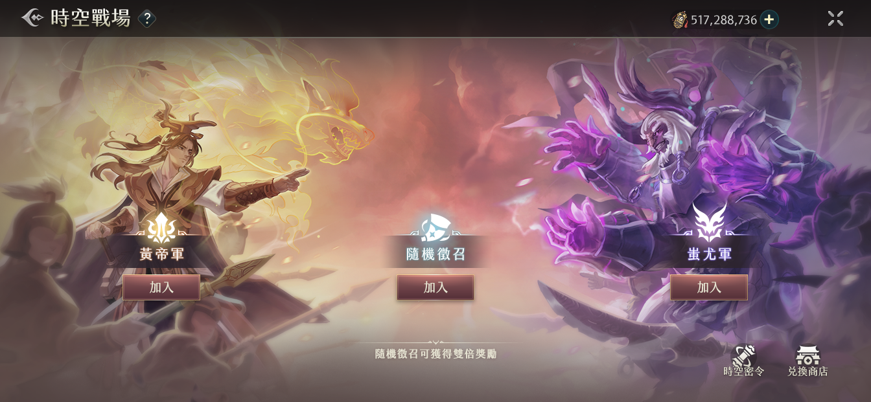
時空戰場01_主畫面
 | 1 | 時空戰場與時空裂縫確實不應該共用，但是各自需要一組陣營圖，即使以後換了活動主題，仍會使用 | *** | 時空裂縫也是一樣的需求
 |  | （目前的陣營圖，與黃帝蚩尤太過貼合，擔心日後換成曹操劉備會不搭）

 |  | 左右陣營圖參考：
 |  | 假想一方是攻方（劍的意象），另一方是守方（盾的意象）的感覺

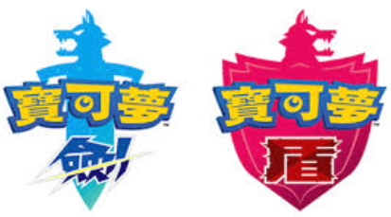
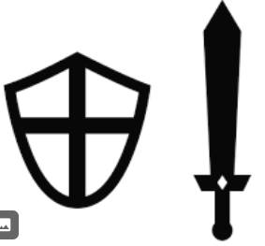

1

 |  | 隨機陣營圖參考：
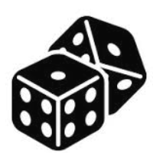



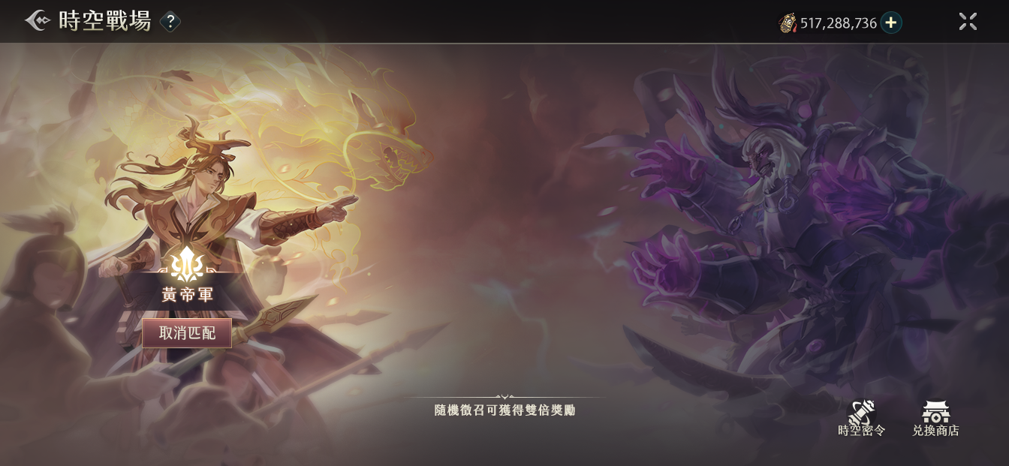
時空戰場02_選擇黃帝軍
 |  | 遮罩請使用條狀的
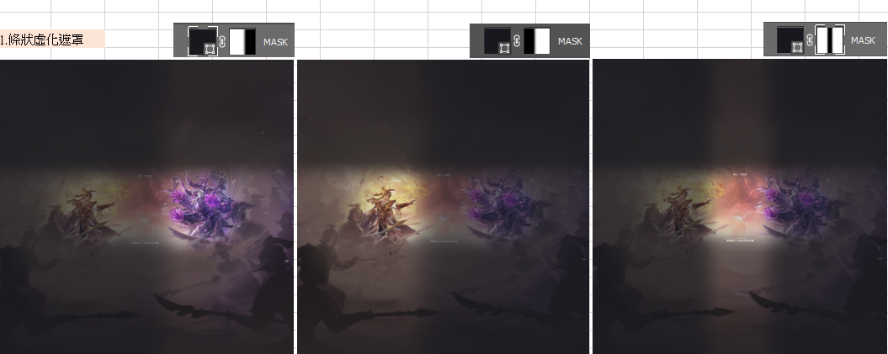
2

